1.EDT
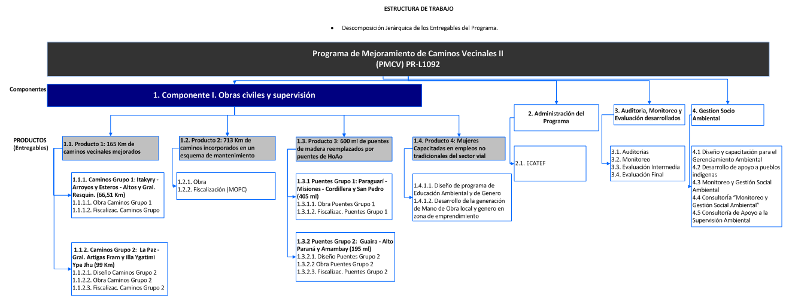

9. PD A
CUADRO DE DESEMBOLSO
(Expresado en USD.)

Operación: Programa de Mejoramiento de Caminos Vecinales II (PMCV)

Período comprendido: Año 1 a Año 5

FUENTE | Año 1 | Año 2 | Año 3 | Año 4 | Año 5 | Total | %
BID | 3,478,610 USD | 20,128,886 USD | 27,612,842 USD | 8,947,312 USD | 1,832,350 USD | 62,000,000 USD | 100
Total Acumulado | 3,478,610 USD | 23,607,496 USD | 51,220,338 USD | 60,167,650 USD | 62,000,000 USD
% | 6% | 32% | 45% | 14% | 3% | 100%

Ejecución por Categoría de Inversión | BID | Año 1 | Año 2 | Año 3 | Año 4 | Año 5
Categorías de Inversión | USD 62,000,000.00 | USD 3,478,610 | USD 20,128,886 | USD 27,612,842 | USD 8,947,312 | USD 1,832,350
Obras de Mejoramiento, Mantenimiento de Caminos y Reemplazo de puentes | USD 58,800,000.00 | USD 2,878,610.00 | USD 19,508,885.80 | USD 26,942,842.20 | USD 8,327,312.00 | USD 1,142,350.00
Ingeniería | USD 2,600,000.00 | USD 364,000 | USD 2,236,000 | USD 0 | USD 0 | USD 0
Mejoramiento de Caminos Vecinales | USD 38,000,000.00 | USD 0 | USD 10,771,200 | USD 22,665,600 | USD 4,563,200 | USD 0
Mantenimiento de Caminos Vecinales | USD 4,000,000.00 | USD 214,645 | USD 750,486 | USD 916,362 | USD 1,006,157 | USD 1,112,350
Reemplazo de Puentes de Madera | USD 10,200,000.00 | USD 2,185,990 | USD 4,409,880 | USD 1,545,516 | USD 2,058,614 | USD 0
Fiscalización | USD 3,200,000.00 | USD 64,975 | USD 986,320 | USD 1,562,864 | USD 585,841 | USD 0
Gestión Socio Ambiental | USD 800,000.00 | USD 49,000 | USD 355,000 | USD 252,500 | USD 113,500 | USD 30,000
Otros Costos | USD 3,200,000.00 | USD 600,000.00 | USD 620,000.00 | USD 670,000.00 | USD 620,000.00 | USD 690,000.00
Administración | USD 3,000,000.00 | USD 600,000 | USD 600,000 | USD 600,000 | USD 600,000 | USD 600,000
Auditoría, Monitoreo y Evaluación | USD 200,000.00 | USD 0 | USD 20,000 | USD 70,000 | USD 20,000 | USD 90,000
ACUMULATIVO |  | USD 3,478,610 | USD 23,607,496 | USD 51,220,338 | USD 60,167,650 | USD 62,000,000

